更新手順
＃ | 作業内容
1 | ホームページ資材の更新（HTMLファイル等）作成
2 | 上記ファイルのFTP転送
3 | HP更新確認

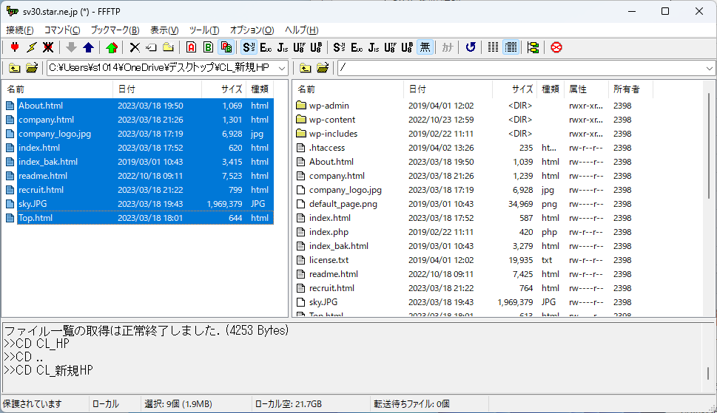

対象のファイルを選択して、アップロードボタンを押下

FTP設定について
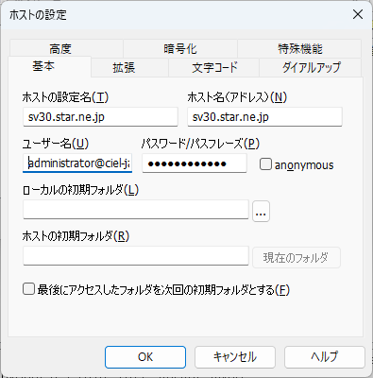
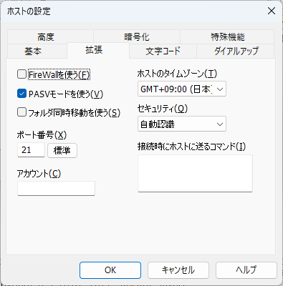
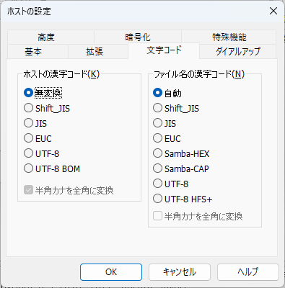
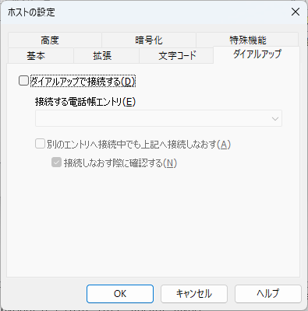
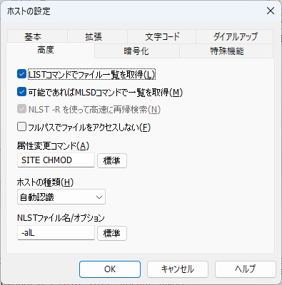
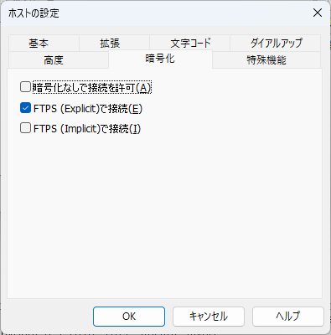
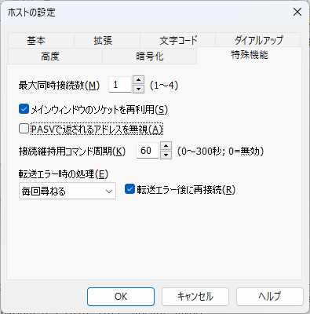
※例としてFTPソフトは[FFFTP]を使用

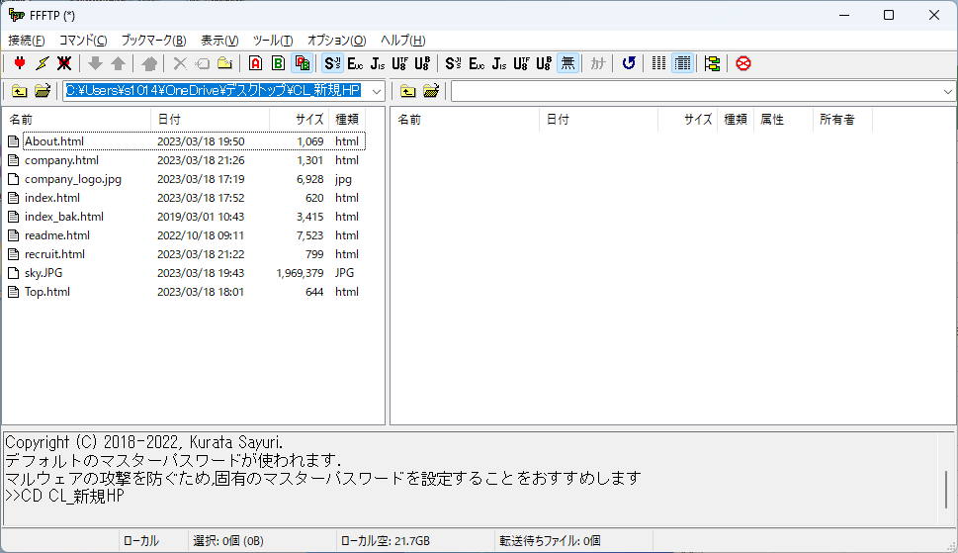

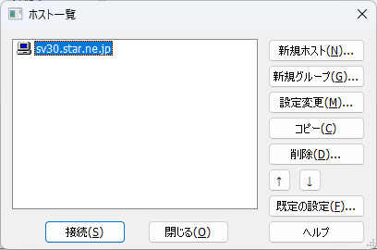

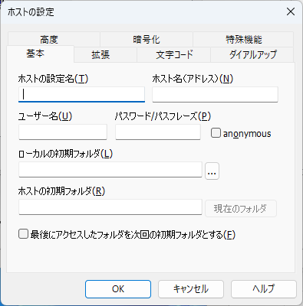
 | ホスト名の設定
 | sv30.star.ne.jp
 | ホスト名
 | sv30.star.ne.jp
 | ユーザー名
 | administrator@ciel-japan.jp
 | パスワード
 | ciel20190401

